Sheet2
2026年中小学食堂设施设备采购需求统计表
单位：双凤明德小学食堂 |  |  |  | 联系人：薛广好 | 联系电话：15956929186
序号 | 名称 |  | 规格 | 参数 | 图片 | 单价 | 数量 | 合计 金额 | 备注
1 | 储水箱（白色） |  | 160L | /
2 | 拖车 |  | 65mm*110mm*91 | 5寸万向轮、称重600公斤、加粗加厚冷轧钢管、大版面防滑纹理。
3 | 切菜机 | 乐创 | 产品型号：LC-J-G812 | 额定电压：220V 额定功率：1.1KW 设备重量：70KG 额定产品：300-500KG/H 外形尺寸：800*500*800mm 切片规格：2mm/3mm/4mm/5mm/6mm(可选） 切丝规格：2mm/3mm/4mm/5mm/6mm/9mm(可选） 切丁规格：10mm/15mm/22mm/26mm(可选） 随机标配：切丁15mm,切片3mm,切丝3mm. | 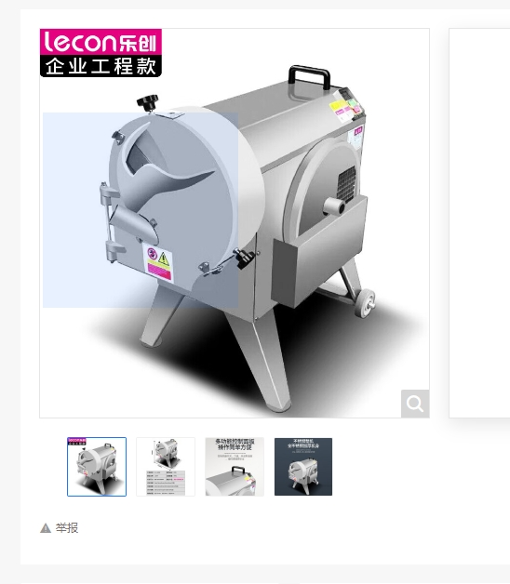
4 | 燃气大灶 （单眼灶） | 德玛仕 | 产品型号：SDGT45-A0A82 | 产品类型：单头大锅 外观尺寸：1050*1150*1200mm 气管接口规格：DN20 大锅直径：85cm 额定电压：220V 燃气量：4.8m³/h 鼓风机功率：180W 控制方式：按键开关+把手按钮 燃气额定压力：2000pa 产品气源：天然气 12T 产品材料：201不锈钢 | 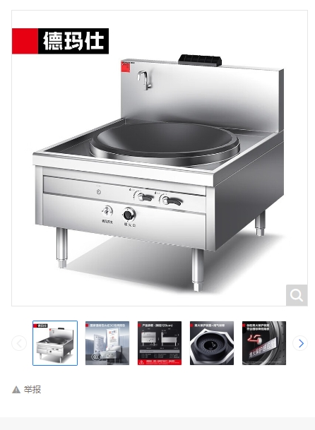
5 | 燃气大灶 （双眼灶） | 德玛仕 | 产品型号：SDGT4590-A0A82 | 产品类型：双头820大锅 外观尺寸：2100*1150*1200mm 气管接口规格：DN20 额定电压：220V 排水口规格：DN40 燃气量：4.8m³/h 燃气额定压力：2000pa 控制方式：按键开关+把手按钮 燃气额定压力：2000pa 产品气源：天然气 12T 产品材料：201不锈钢 | 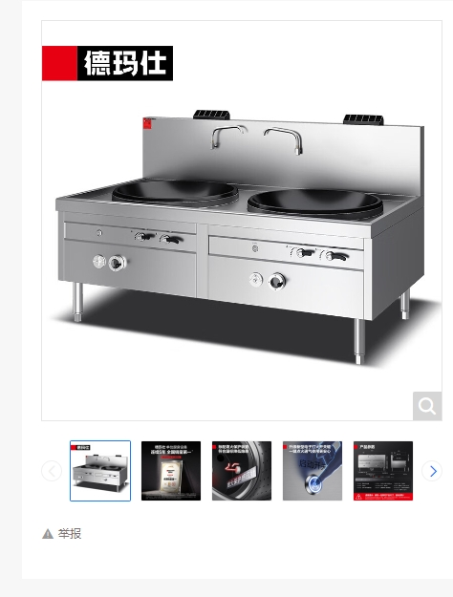
6 | 燃气灶 （小锅灶） | 德玛仕 | 产品型号：SZCT45-B1B00 | 额定电压：220V 额定功率：300W 产品尺寸：1100*1200*1200mm 控制方式：按键开关+把手按钮 额定负荷：45KW 燃气量：4.8m³/h 燃气额定压力：2000pa 产品气源：天然气 12T 产品材料：201不锈钢 | 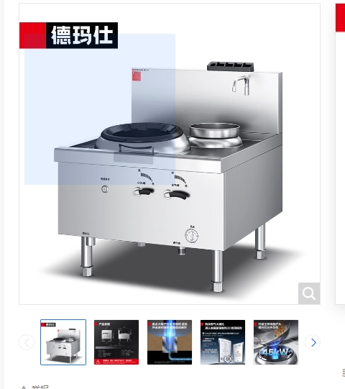
合计 |  |  |  |  |  |  |  | 0

